Sheet1
보유기관 | 장비명 | 영문 장비명 | 주요 스펙 | 수량 | 용도 | 취득일 | 취득금액(원) | 사진 | 장소
KAIST(MIC Lab) | 실시간 시뮬레이션 기반 모터다이나모미터 | Real-time simulation -based motor dynamometer | Real-time Controller: dSPACE SCALEXIO DS6121, Intel Core i7 quad-core I/O & Communication: FPGA-based Analog/Digital I/O, CAN/LIN/Ethernet Test Motor: M-3432P-LN-08D, 8-pole PMSM with integrated encoder Control Environment: MATLAB/Simulink-based real-time control Measurement: Phase current, voltage, speed, and torque acquisition Safety: Overcurrent and overvoltage protection | 1 | 심층학습 기반 모빌리티 제어 알고리즘 실시간 성능 검증 | 25.12.18 | 123,644,664 |  | KAIST 문지캠퍼스 학부동 F436호
 | 산업용로봇(MOBILE ROBOT (A.M.R) | Industrial Mobile Robot(AMR) | Dimensions : 600 x 600 x 400 mm weight : 105kg Payload (Rated / Max) : 35kg/200kg Max. Speed : 1.8m/s Ground Clearance : 38mm Wheel Diameter : 138.7mm Wheelbase : 490mm Motor Power : 500W Encoder Resolution : 4096 pulses/rev Battery : 24V, 50A Operation Hours : ~10 hours | 4 | 로봇 기반 협력 배송 시스템 구축 및 자율주행 알고리즘 검증 | 25.11.04 | 16,000,000*3 + 14,000,000 =62,000,000 | 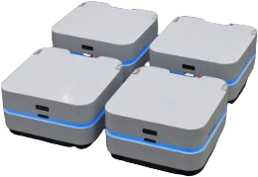 | KAIST 문지캠퍼스 모빌리티홀
 | TruckMaker | TruckMaker | Type: Heavy-Duty Vehicle Simulation Software Application: Trucks, Buses, Trailers, and Heavy-Duty Vehicles Simulation: Vehicle Dynamics, Powertrain, ADAS, and Virtual Driving Tests Integration: MATLAB/Simulink and C/C++ Interfaces Environment: Virtual Road, Traffic, Driver, and Vehicle Models License: Academic, Perpetual | 1 | RWS 제어 로직 동역학 시뮬레이션 및 주행 성능 평가 | 26.01.02 | 22,000,000 | 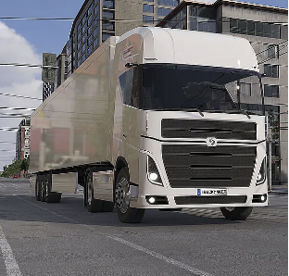 | -
 | 융복합카메라(HOKUYO UST-30LX / HOKUYO HOKUYO UST-30LX 표준) | LiDAR(HOKUYO UST-30LX) | Detection range: 0.05-30 m Scan angle: 270° Angular resolution: 0.125° / 0.25° Scan rate: 40 Hz (25 ms) Accuracy: ±40 mm Protection: IP67 | 2 | 도로교통 환경 인지 알고리즘 개발 및 주변 장애물 탐지 데이터 수집 | 25.10.31 | 3,799,363+1,787,935=5,587,298 | 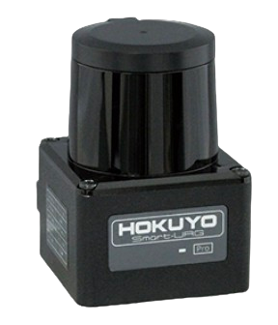 | KAIST 문지캠퍼스 모빌리티홀
 | 전력용변환기(양방향 프로그래머블 DC 전원공급기 / ITECH 양방향 프로그래머블 DC 전원공급기 IT-M3902C-80-40) | Bidirectional programmable DC power supply | Output voltage: 0-80 V Output current: ±40 A Output power: ±2 kW Resolution: 1 mV / 10 mA Interfaces: USB, CAN, LAN, Digital I/O | 1 | 모빌리티 제어 시스템 성능 검증을 위한 구동 전원 공급 및 전력 모사 | 25.11.04 | 4,730,000 |  | KAIST 문지캠퍼스 학부동 F436호
 | AI 학습용 서버 | GPU server | CPU: 1 x AMD EPYC 9004 GPU: 4 x NVIDIA RTX 5000 D7 48GB RAM: 4 x 64GB DDR5 PC5-44800 ECC REG SSD (OS): 1 x 960GB U.2 NVMe Enterprise SSD (DATA) 1 x 7.68TB U.2 NVMe Enterprise | 1 | 대규모 데이터 처리 및 GPU 기반 고속 병렬 연산을 통한 AI 모델 학습 및 최적화 환경 제공.AI 모델 학습 | 26.03.12 | 68,486,000 |  | KAIST 문지캠퍼스 행정동 A301호
 | UGV (Hunter SE) | UGV (Hunter SE) | Dimensions: 820 × 640 × 310 mm Platform Weight: 42 kg Max. Payload: 50 kg Max. Speed: 4.8 m/s Max. Travel: 30 km Climbing Ability: ≤10° (with load) Communication: CAN, RS232 Serial Port IP Rating: IP22 |  |  |  |  | 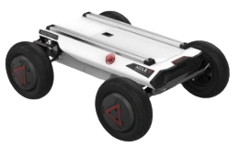 | KAIST 문지캠퍼스 모빌리티홀
 | Humanoid | Humanoid
 | 배터리 열관리 시스템 | BTMS | [Environmental Test Chamber] Temperature Range: -20°C to +100°C Humidity Range: 30–98% RH Temperature Change Rate: Approx. 1°C/min Inner Size: 1,300 × 1,000 × 1,000 mm Max. Load: 200 kg Cooling System: Air-Cooled, R404a Power: 380 V AC, 3-Phase, 60 Hz, 34.6 kW [EV Battery Chiller] Temperature Range: 0°C to +80°C Temperature Fluctuation: ±0.5°C Temperature Change Rate: ≥4°C/min Flow Range: 3–50 LPM Control: Tank Temperature / Inlet Temperature & Flow Control Cooling System: Air-Cooled Power: 380 V AC, 3-Phase, 60 Hz, 20 kW |  |  |  |  |  | KAIST 문지캠퍼스 모빌리티홀
 | 교통 시뮬레이션 소프트웨어(Vissim) | Traffic Simulator(VISSIM) | Product Variant: PTV Vissim Academic Network Size: Up to 10 km × 10 km Signal Controllers: Up to 20 Pedestrians: Up to 10,000 License: Academic Floating Network License, 30 Seats Concurrent Instances: 4 Key Add-ons: 3D Graphics, COM Interface, External Driver Model, Dynamic Assignment, Meso Simulation, Public Transport |  |  |  |  |  | -
KAIST(친환경스마트자동차연구센터) | 전력시험기(전력 분석기 / 한국요꼬가와전기(주) WT1800E 6채널 외 규격서 별도 첨부) | Power Analyzer | Channels: Up to 6 Input Channels Voltage Range: 1.5-1000 V Current Range: 10 mA-5 A / 1-50 A Basic Power Accuracy: ±(0.05% of reading + 0.05% of range) Sampling: 2 MS/s, 16-bit Measurement Bandwidth: DC, 0.1 Hz-1 MHz | 1 | 하이브리드 개조 트럭의 전력 변환 효율 및 에너지 소비량 정밀 분석 | 18.05.22 | 24,200,000 |  | KAIST 문지캠퍼스 차량실험동
 | 전원공급장치( DC 파워 서플라이 / EAPSB9360-120 3U BI-DIRECTIONAL DC POWER SUPPLY 15KW) | DC Power Supply | Voltage Range: 0-360 V Current Range: 0-120 A Rated Power: 15 kW Operation: Bidirectional Source/Sink with Energy Regeneration Efficiency: Approx. 95% Form Factor: 19-inch Rack, 3U | 1 | 하이브리드 트럭 파워트레인 전동화 부품 성능 시험용 전원 인가 및 전력 모사 | 18.07.26 | 28,776,000 | 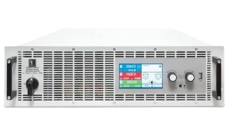 | KAIST 문지캠퍼스 차량실험동
 | 배터리방전기(배터리셀 충방전기 / (주)온테스트 배터리셀 충방전기 5V5A 8CH JIG) | Battery Cell Cycler | 5V5A 8Ch JIG | 1 | 하이브리드 트럭용 배터리 셀 충방전 성능 특성 평가 및 수명 검증 | 21.06.16 | 2,750,000 | 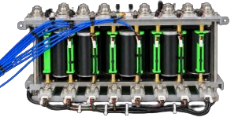 | KAIST 문지캠퍼스 차량실험동
 | 전기또는전력제어기(HIGH POWER SWITCHING DC POWER SUPPLY / TWINTEX TP120-3S 120V/3A, 360W) | High Power Switching Dc Power Supply | Output Voltage: 0-120 V Output Current: 0-3 A Output Power: 360 W Resolution: 100 mV / 10 mA Operation: CV/CC Mode Protection: OVP, OCP, OTP, OPP Weight: 3 kg | 1 | 소형 하이브리드 전기 트럭 연비 제어기 및 전장 시스템 구동용 전원 공급 | 20.11.26 | 528,000 | 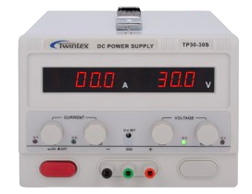 | KAIST 문지캠퍼스 진리관
 | 열산화반응챔버(TEMP. 챔버 / (주)온테스트 TEMP. 챔버 TEMP.RANGE 0~150, VOLUME 26L) | Thermal Oxidation Reaction Chamber | Temp.Range: 0~150 volume: 26L | 1 | 하이브리드 트럭 전동화 부품 및 배터리 셀의 온도 환경 신뢰성 및 내구성 평가 | 21.06.16 | 7,150,000 | 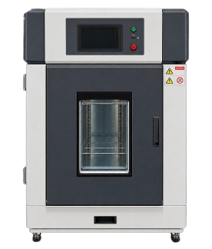 | KAIST 문지캠퍼스 차량실험동
 | 차대동력계 | Chassis Dynamometer |  |  |  |  |  | 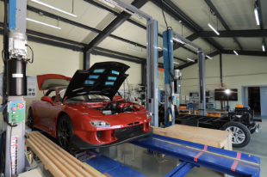 | KAIST 문지캠퍼스 차량실험동
 | 리프트 | Lift |  |  |  |  |  |  | KAIST 문지캠퍼스 차량실험동

